Закупка Иван Иванов
Фото | Наименование | Цена | Кол-во | Сумма
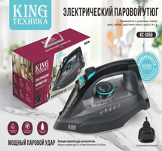 | KC-3059 | 888.00 | 1 | 888.00
Итого: 1 позиций |  |  | 1 | 888.00

